Sheet1
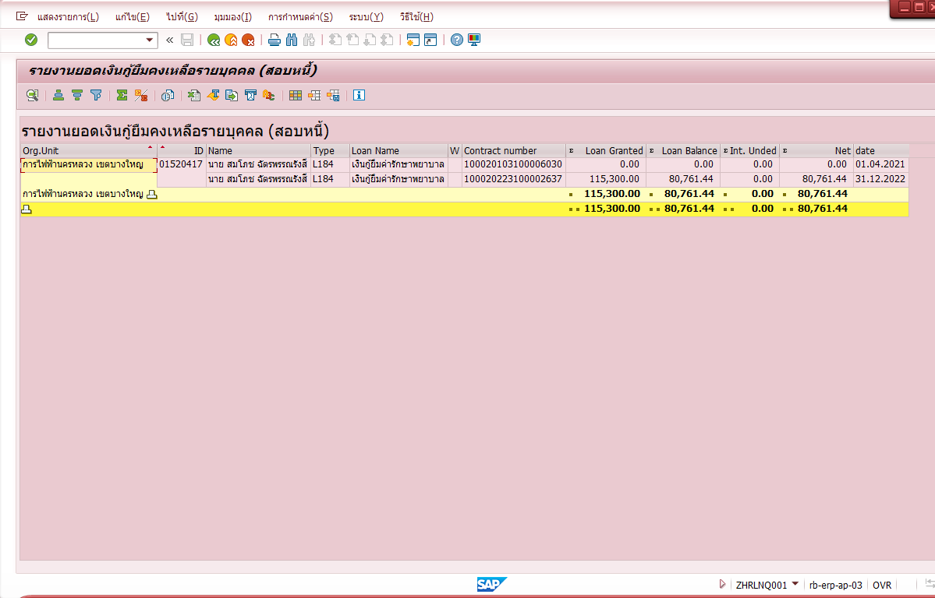
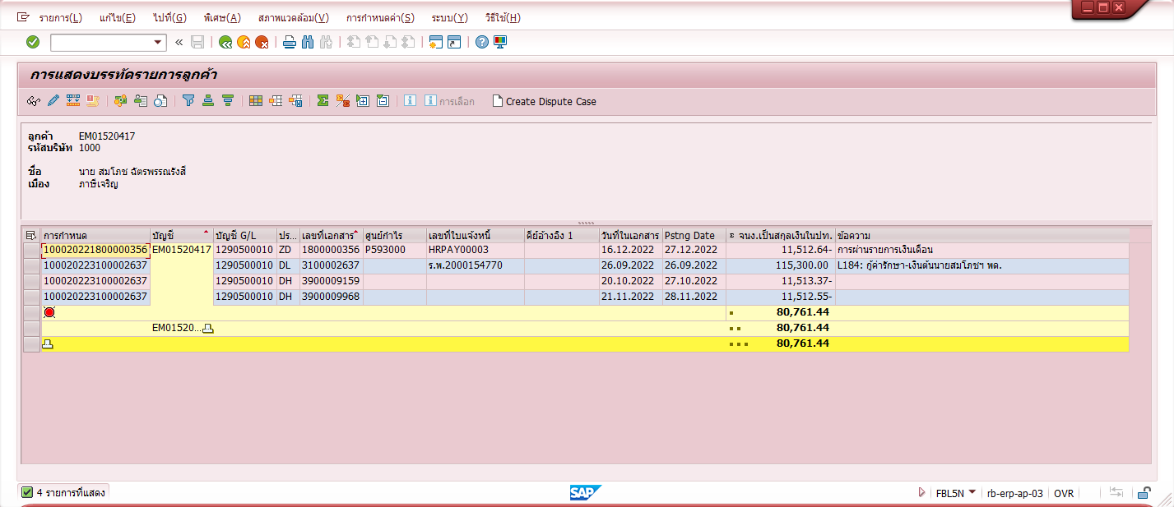
 |  |  |  | เลขที่การกำหนด
XXXXXXXXXXXX | ZFIARE002 | EM01520417 | นาย สมโภช ฉัตรพรรณรังสี | 100020223100001336 | 1800000356 |  | 27.12.2022 |  | 100020223100001336 | 184 | กู้ค่ารักษา-เงินต้น | 11,512.64

 |  | วันผ่านรายการ | PY Doc no. | AR Doc no. |  | AR Year |  | รหัสลูกหนี้ |  | ชื่อพนักงาน | 2311 กู้ค่ารักษา-เงินต้น

 | ZHRPYE004 | 27.12.2022 | 1800000356 | 3100002637 |  | 2022 |  | EM01520417 |  | นาย สมโภช ฉัตรพรรณรังสี | 11,512.64

 |  |  | 1 | ราย |  |  |  |  |  |  | 11,512.64

 | ทำไม ZFIARE002 ระบบ AR LOAD เลขที่การกำหนดไม่ตรงกับ AR Doc no. ZHRPYE004 ซึ่งในระบบ LN มีเลขที่การกำหนด ตรง กับ ระบบAR ใน FBL5N

 | รบกวน ตรวจสอบกับ ระบบ AR ว่าเป็นเพราะอะไร

